Annexe 9
Tableau de bord de suivi des Indicateurs Clés de Performance Pedalerond.com

Indicateurs Principaux |  | Trafic et comportement
 |  | Canaux | SEO | Social | Direct | Référents | SEA
Sessions |  | Taux de conversion
30,953
 |  | Sessions
12.56%
 |  | Sessions |  | Visiteurs uniques |  | Pages vues |  | Pages / sessions
Taux de Rebond
28% |  | 30,953 |  | 26,000 |  | 162,002 |  | 5.23

12%
 |  | Durée sessions |  | Tx AjoutPanier |  | ROI
Taux de Conversion
2.43% |  | 0:02:55 |  | 10.54% |  | 6.84%

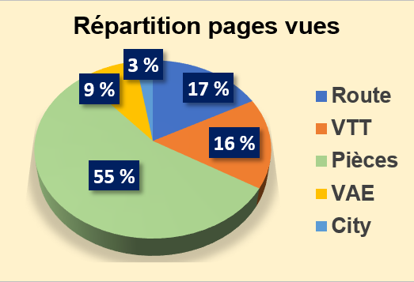
9.32%
 |  | Analyse des gammes et conversion
Taux Abandon Panier
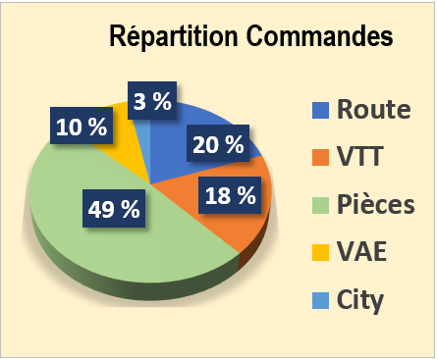
76.95% | Graphique à insérer
 |  | Commandes |  |  |  | Pages Vues
1.69% |  | Route | 148 |  |  | Route | 27852
 |  | VTT | 135 |  |  | VTT | 26521
Commandes |  | Pièces | 368 |  |  | Pièces | 89317
752 |  | VAE | 75 |  |  | VAE | 14125
 |  | City | 24 |  |  | City | 4187
16.59%

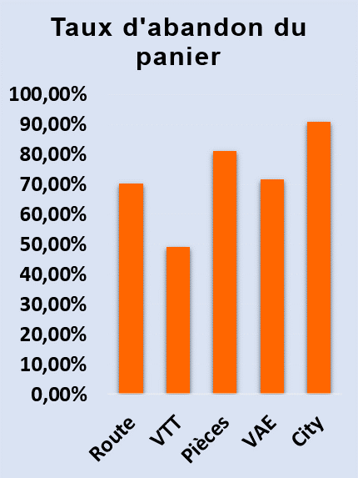
Graphique à insérer
C.A.
752

36.87% |  | Taux d'abandon du panier |  |  |  | Taux de conversion par visiteur unique

Panier Moyen |  | Route | 70.34% |  |  | SEO | 1.35%
135 € |  | VTT | 49.25% |  |  | Social | 2.12%
 |  | Pièces | 81.27% |  |  | Direct | 7.14%
17.39% |  | VAE | 71.80% |  |  | Référents | 10.72%
 |  | City | 90.98% |  |  | SEA | 2.85%

